Sheet1
STT | Tên thiết bị | Địa chỉ MAC | Mục đích thêm vào mạng WiFi trong xưởng | Thời gian sử dụng | Hình thiết bị
1 | Thiết bị đọc dữ liệu từ hộp giám sát vòng đeo xả tĩnh điện | 3C:8A:1F:A2:BA:98 | Thử nghiệm hệ thống giám sát vòng xả tĩnh điện | Từ 21/6/2025 đến 21/7/2025 | 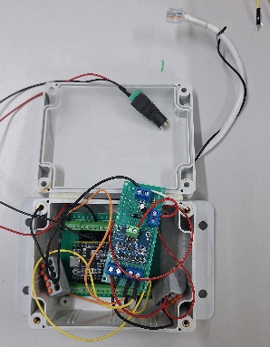
2 | Thiết bị đọc dữ liệu từ hộp giám sát vòng đeo xả tĩnh điện | 3C:8A:1F:A2:D3:40 | Thử nghiệm hệ thống giám sát vòng xả tĩnh điện | Từ 21/6/2025 đến 21/7/2025

